상품제안서
알로 비치 베어 곰 인형키링 | 상품코드: S44353

 |  |  |  |  |  |  | 02-713-8555 | www.synergygift.co.kr
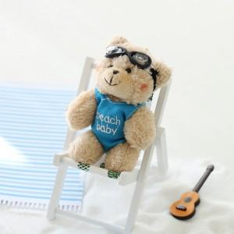

【상세/제작정보】 | <p><span style="font-size: 14pt;">※ 기본 OPP포장</span></p>

【인쇄/포장옵션】 | 스티커 / 종이케이스+선물포장

【공급단가】 | 수량 | 50~ | 100~ | 300~ | 1,000~ | 5,000~
*VAT별도 | 단가 | 3,580원 | 3,440원 | 3,280원 | 3,140원 | 3,030원

【상품 URL】 | https://www.synergygift.co.kr:443/src/goods_detail.php?gdno=44353

